CopyOf
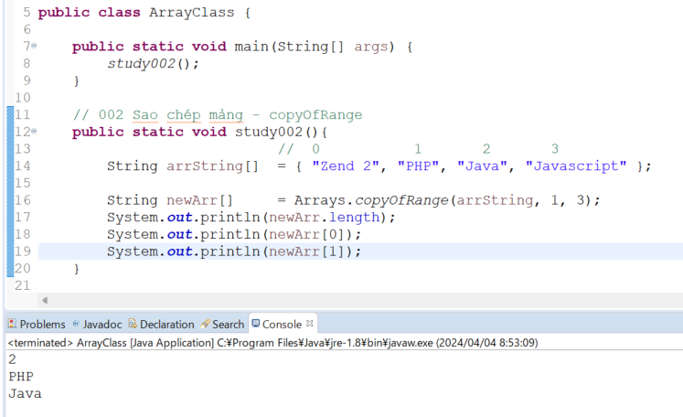
 | java_training
 |  | src
 |  |  | bookstore
 |  |  | ph1_basic
 |  |  | ph2_oop
 |  |  | ph3_array
 |  |  |  | ArrayBasic.java
 |  |  |  | ArrayClass.java |  |  | → | new

copyOf
 | java_training\src\ph3_array\ArrayClass.java
 | package ph3_array;

 | import java.util.Arrays;

 | public class ArrayClass {

 |  | public static void main(String[] args) {
 |  |  | study001();
 |  | }

 |  | // 001 Sao chép mảng - copyOf
 |  | public static void study001(){
 | // PT 1 (0) (1) (2)
 |  |  | String arrString[] = { "Zend 2", "PHP", "Java", "Javascript" }; |  |  |  |  |  | → | Khi tạo ta mảng này nó chỉ có 4 phần tử nên không tạo được thêm phần tử mới cho mảng này
 |  |  | arrString[0] |  | = "Android"; |  |  |  | → | Cập nhật lại giá trị của 1 phần tử

 |  |  | String newArr[] = Arrays.copyOf(arrString, 6); // { "Android", "PHP", "Java", "Javascript", null, null } |  |  |  |  |  | → | Dùng Arrays.copyOf() để tạo ra 1 mảng mới từ mảng arrString đã có và mảng mới có length là 6
 |  |  | newArr[4] |  |  | = "Android";
 |  |  | newArr[5] |  |  | = "IOS";
 |  |  | System.out.println(newArr[0]);
 |  |  | System.out.println(newArr[4]);
 |  |  | System.out.println(newArr[5]);
 |  | }
 | }

 | Thực thi
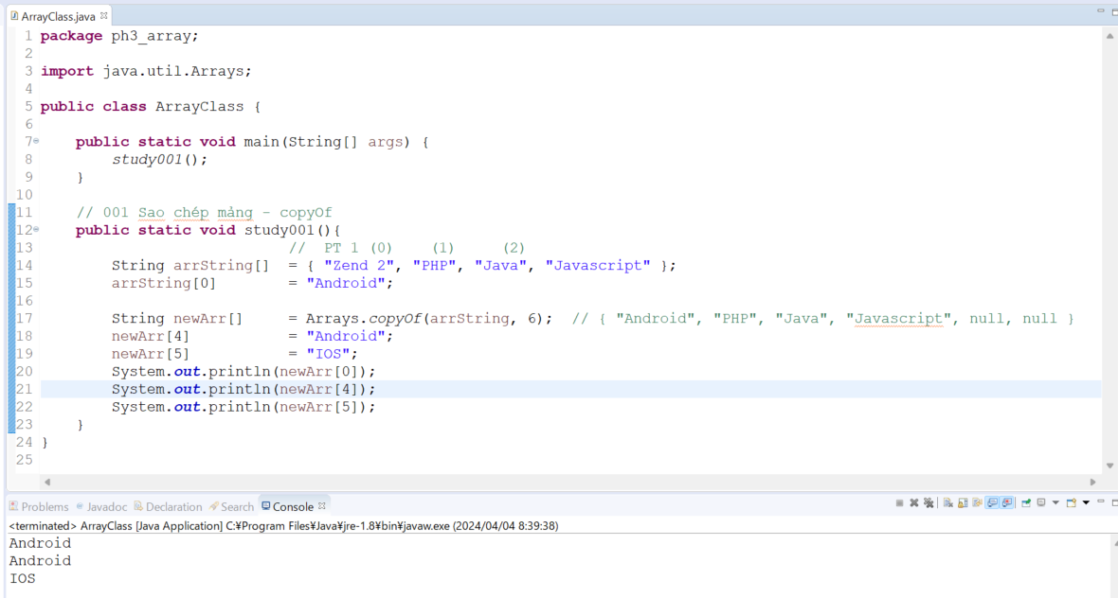

copyOfRange
 | java_training\src\ph3_array\ArrayClass.java
 | package ph3_array;

 | import java.util.Arrays;

 | public class ArrayClass {

 |  | public static void main(String[] args) {
 |  |  | study002();
 |  | }

 |  | // 002 Sao chép mảng - copyOfRange
 |  | public static void study002(){
 |  |  |  | // 0 1 2 3
 |  |  | String arrString[] = { "Zend 2", "PHP", "Java", "Javascript" };

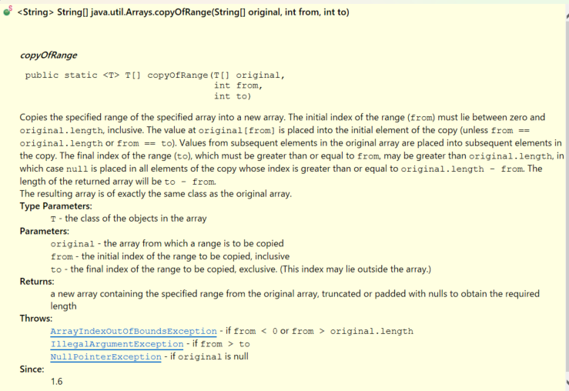
 |  |  | String newArr[] |  | = Arrays.copyOfRange(arrString, 1, 3); |  |  |  | → | Chiều dài mảng copy được là 3-1=2
 |  |  | System.out.println(newArr.length);
 |  |  | System.out.println(newArr[0]);
 |  |  | System.out.println(newArr[1]);
 |  | }

 |  | // 001 Sao chép mảng - copyOf
 |  | public static void study001(){
 |  |  |  | // PT 1 (0) (1) (2)
 |  |  | String arrString[] | = { "Zend 2", "PHP", "Java", "Javascript" };
 |  |  | arrString[0] |  | = "Android";

 |  |  | String newArr[] |  | = Arrays.copyOf(arrString, 6); | // { "Android", "PHP", "Java", "Javascript", null, null }
 |  |  | newArr[4] |  |  | = "Android";
 |  |  | newArr[5] |  |  | = "IOS";
 |  |  | System.out.println(newArr[0]);
 |  |  | System.out.println(newArr[4]);
 |  |  | System.out.println(newArr[5]);
 |  | }
 | }

 | Thực thi

ToString
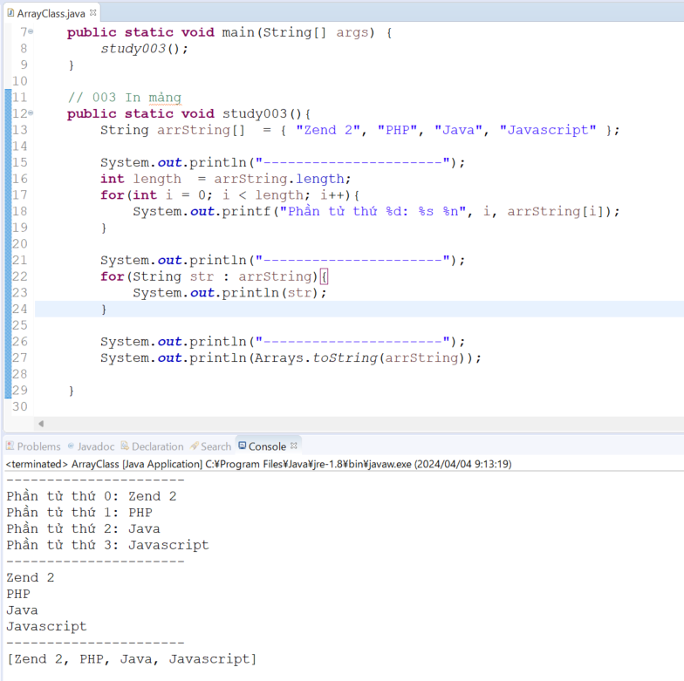
java_training
 | src
 |  | bookstore
 |  | ph1_basic
 |  | ph2_oop
 |  | ph3_array
 |  |  | ArrayBasic.java
 |  |  | ArrayClass.java |  |  | → | edit

java_training\src\ph3_array\ArrayClass.java
package ph3_array;

import java.util.Arrays;

public class ArrayClass {

 | public static void main(String[] args) {
 |  | study003();
 | }

 | // 003 In mảng
 | public static void study003(){
 |  | String arrString[] | = { "Zend 2", "PHP", "Java", "Javascript" };

 |  | System.out.println("----------------------");
 |  | int length | = arrString.length;
 |  | for(int i = 0; i < length; i++){ |  |  |  |  |  | → | Dùng vòng lặp for để in ra các phần tử của mảng
 |  |  | System.out.printf("Phần tử thứ %d: %s %n", i, arrString[i]);
 |  | }

 |  | System.out.println("----------------------");
 |  | for(String str : arrString){ |  |  |  |  |  | → | Dùng vòng lặp for-each để in ra các phần tử của mảng
 |  |  | System.out.println(str);
 |  | }

 |  | System.out.println("----------------------");
 |  | System.out.println(Arrays.toString(arrString)); |  |  |  |  |  | → | Dùng Arrays.toString() để chuyển về string rồi in ra màn hình để xem thông tin của mảng

 | }

 | // 002 Sao chép mảng - copyOfRange
 | public static void study002(){
// 0 1 2 3
 |  | String arrString[] | = { "Zend 2", "PHP", "Java", "Javascript" };

 |  | String newArr[] |  | = Arrays.copyOfRange(arrString, 1, 3);
 |  | System.out.println(newArr.length);
 |  | System.out.println(newArr[0]);
 |  | System.out.println(newArr[1]);
 | }

 | // 001 Sao chép mảng - copyOf
 | public static void study001(){
// PT 1 (0) (1) (2)
 |  | String arrString[] | = { "Zend 2", "PHP", "Java", "Javascript" };
 |  | arrString[0] |  | = "Android";

 |  | String newArr[] |  | = Arrays.copyOf(arrString, 6); | // { "Android", "PHP", "Java", "Javascript", null, null }
 |  | newArr[4] |  |  | = "Android";
 |  | newArr[5] |  |  | = "IOS";
 |  | System.out.println(newArr[0]);
 |  | System.out.println(newArr[4]);
 |  | System.out.println(newArr[5]);
 | }
}

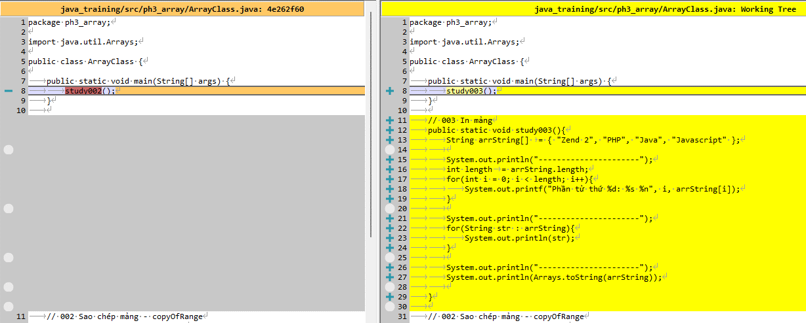

Thực thi

sort
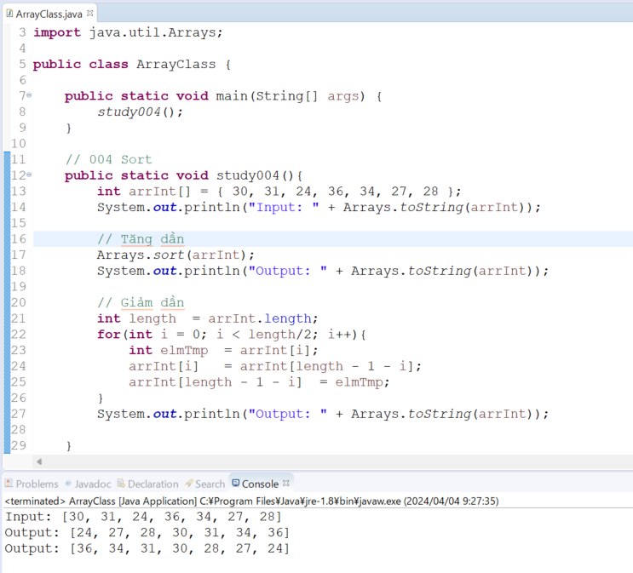
java_training
 | src
 |  | bookstore
 |  | ph1_basic
 |  | ph2_oop
 |  | ph3_array
 |  |  | ArrayBasic.java
 |  |  | ArrayClass.java | → | edit

java_training\src\ph3_array\ArrayClass.java
package ph3_array;

import java.util.Arrays;

public class ArrayClass {

public static void main(String[] args) {
study004();
}

// 004 Sort
public static void study004(){
int arrInt[] = { 30, 31, 24, 36, 34, 27, 28 };
System.out.println("Input: " + Arrays.toString(arrInt)); |  |  |  |  |  | → | In ra các phần tử trong mảng đó

// Tăng dần
Arrays.sort(arrInt); |  |  |  |  |  | → | sort() để sắp xếp thứ tự tăng dần
System.out.println("Output: " + Arrays.toString(arrInt));

// Giảm dần |  |  |  |  |  | → | Sau khi thực hiện tăng dần rồi sẽ tiến hành đảo ngược các phần tử để có mảng giảm dần
int length = arrInt.length;
for(int i = 0; i < length/2; i++){
int elmTmp = arrInt[i];
arrInt[i] = arrInt[length - 1 - i];
arrInt[length - 1 - i] = elmTmp;
}
System.out.println("Output: " + Arrays.toString(arrInt));

}

// 003 In mảng
public static void study003(){
String arrString[] = { "Zend 2", "PHP", "Java", "Javascript" };

System.out.println("----------------------");
int length = arrString.length;
for(int i = 0; i < length; i++){
System.out.printf("Phần tử thứ %d: %s %n", i, arrString[i]);
}

System.out.println("----------------------");
for(String str : arrString){
System.out.println(str);
}

System.out.println("----------------------");
System.out.println(Arrays.toString(arrString));

}

// 002 Sao chép mảng - copyOfRange
public static void study002(){
// 0 1 2 3
String arrString[] = { "Zend 2", "PHP", "Java", "Javascript" };

String newArr[] = Arrays.copyOfRange(arrString, 1, 3);
System.out.println(newArr.length);
System.out.println(newArr[0]);
System.out.println(newArr[1]);
}

// 001 Sao chép mảng - copyOf
public static void study001(){
// PT 1 (0) (1) (2)
String arrString[] = { "Zend 2", "PHP", "Java", "Javascript" };
arrString[0] = "Android";

String newArr[] = Arrays.copyOf(arrString, 6); // { "Android", "PHP", "Java", "Javascript", null, null }
newArr[4] = "Android";
newArr[5] = "IOS";
System.out.println(newArr[0]);
System.out.println(newArr[4]);
System.out.println(newArr[5]);
}
}

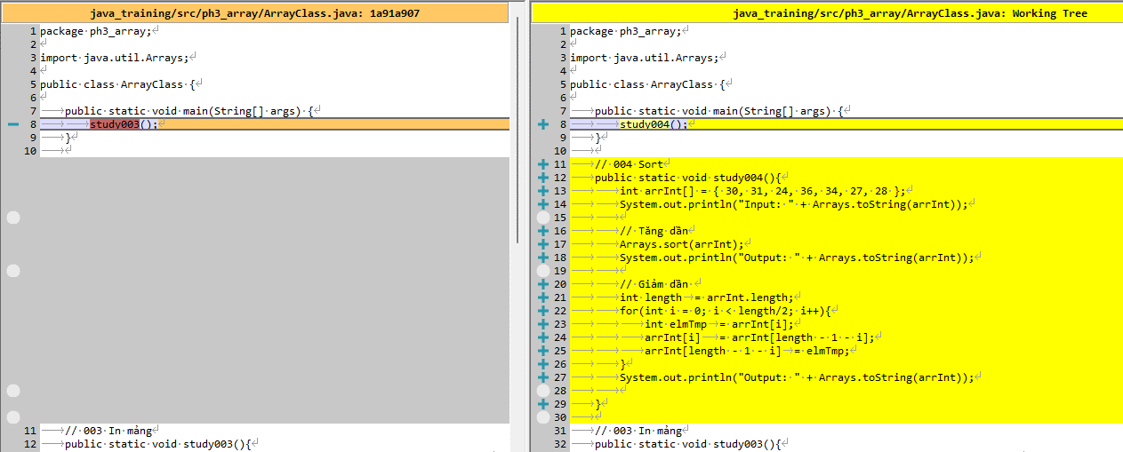

Thực thi

